H6后视镜壳
产品名称 | 每盘治具产品数量（PCS) | 每组数量 （2盘每组） | 每组节拍（秒） | 每件节拍(秒) | 小时产能 | 良率 | 每小时产出 | 每班运行时间(H) | 每班产出（pcs） | 年产能 （270天*2班） | 每小时能耗（元） | 每件能耗 | 油漆成本 | 人工成本 | 辅料成本 | 设备损耗 | 包装 | 合计成本 （不含塑件成本， 不含治具费用， 不含包装箱和运输费用）
H6后视镜镜壳（底漆） | 2 | 4 | 60 | 15.00 | 240 | 95% | 228 | 10 | 2280 | 1231200 | 1022 | 4.48 | 2.94 | 2.70 | 2 | 0.90 | 2.00 | 15.03

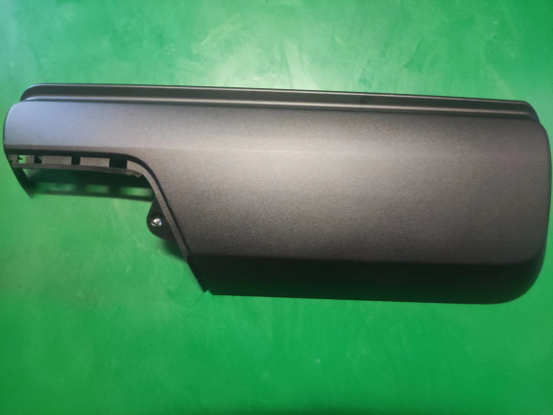
 | 类别 | 功率 | 运行比例 | 运行功率 | 单价(元） | 每小时费用 | 合计(元）
 | 电总功率KW/H | 800 | 60% | 480 | 1.1 | 528 | 1022
 | 天然气m³/h | 289 | 30% | 86.7 | 4.6 | 399
 | 压缩空气总量（m³） | 1118 | 60% | 670.8 | 0.075 | 50
 | 水(m³/h) | 5 | 100% | 5 | 9 | 45
 | 设备损耗 | 2000万元/15年/270天/2班=2469元/班/12H=206元/H； |  |  |  | 206
 | 人工成本 | 28人*22元/H=616元/H |  |  |  | 616
 | 包装成本 | 约2元

 | 油漆成本 | 类别 | 单耗（kg） | 单价 | 成本 | 合计成本
 |  | 底漆128908 | 0.04 | 65.4 | 2.616 | 2.94
 |  | 底漆稀释剂126679 | 0.016 | 20.2 | 0.3232

 | 治具费用 | 约5万元

护罩
产品名称 | 每盘治具产品数量（PCS) | 每组数量 （2盘每组） | 每组节拍（秒） | 每件节拍(秒) | 小时产能 | 良率 | 每小时产出 | 每班运行时间(H) | 每班产出（pcs） | 年产能 （270天*2班） | 每小时能耗（元） | 每件能耗 | 油漆成本 | 人工成本 | 辅料成本 | 设备损耗 | 包装 | 合计成本 （不含塑件成本， 不含治具费用， 不含包装箱和运输费用）
H6后视镜护罩（底漆） | 4 | 8 | 60 | 7.50 | 480 | 97% | 466 | 10 | 4656 | 2514240 | 1022 | 2.20 | 1.10 | 1.32 | 1 | 0.44 | 0.60 | 6.66

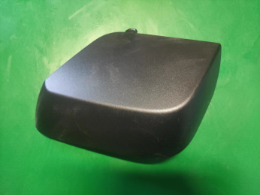
 | 类别 | 功率 | 运行比例 | 运行功率 | 单价(元） | 每小时费用 | 合计(元）
 | 电总功率KW/H | 800 | 60% | 480 | 1.1 | 528 | 1022
 | 天然气m³/h | 289 | 30% | 86.7 | 4.6 | 399
 | 压缩空气总量（m³） | 1118 | 60% | 670.8 | 0.075 | 50
 | 水(m³/h) | 5 | 100% | 5 | 9 | 45
 | 设备损耗 | 2000万元/15年/270天/2班=2469元/班/12H=206元/H； |  |  |  | 206
 | 人工成本 | 28人*22元/H=616元/H |  |  |  | 616
 | 包装成本 | 约０．６元

 | 油漆成本 | 类别 | 单耗（kg） | 单价 | 成本 | 合计成本
 |  | 底漆128908 | 0.015 | 65.4 | 0.981 | 1.10
 |  | 底漆稀释剂126679 | 0.006 | 20.2 | 0.1212

 | 治具费用 | 约2万元

